Sheet1
版本 | 模块 | 功能点 | 产品设计备注 | 验收-功能实现
demo1.0 - 优化项1.1 | APP主页 | 1、工作鱼、冥想鱼、学习鱼，不可进入专注页、专注按钮替换为“锁定”ICON | 提供ICON | √
 |  | 2、任意鱼，可进入专注页 |  | √
 |  | 3、退回首页、进入APP，默认选中任意鱼 |  | √
 | 开始专注-过度 | 4、亮度：1s内逐步下降 |  | √
 |  | 5、画面：提供GIF | 待输出GIF | √
 | 中断 | 6、触发中断逻辑，视为进入“中断状态”：处于中断状态中，每过1秒、倒计时增加1秒”，结束中断时停止 | 效果参考：群视频 | √
 |  | 7、触发中断逻辑，视为进入“中断状态”：处于中断状态中，展示“鲨鱼动效”，结束中断时停止 | 待输出GIF | √
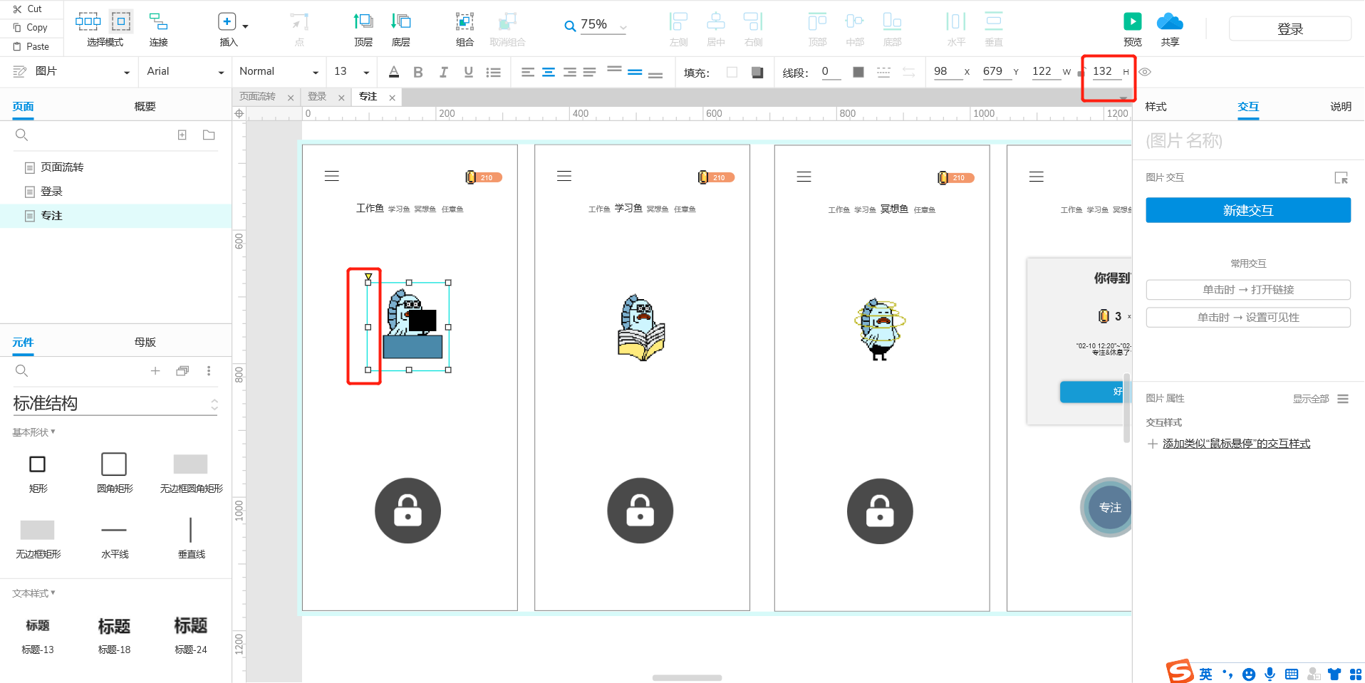
 |  | 8、触发中断逻辑，视为进入“中断状态”：那一瞬间“闪一下闪光灯”，不重复闪 | 效果参考：群视频 | √
 | 金币 | 9、APP主页，增加“金币”（暂无用途） | 提供ICON
 |  | 10、“金币”来源：休息
 |  | 11、每次“完成休息”，记作1次，获得3金币；中断休息，不获得金币
 |  | 12、记录“上次结算”到“本次结算”之间，休息的次数和时间
 |  | 13、给“金币”节点：到首页-进入APP、退回首页
 | 休息选择页 | 14、ICON“气泡”改为“宝箱” |  | √
 | 结束中断 | 15、有1.5s，没有快速的移动 |  | √
4/16 Cece 验收结果 | 中断 | 16、中断逻辑，震动力度增加：对齐“专注面条”中断的力度 |  | √
 |  | 17、专注页/休息选择页，息屏、APP处于后台时，倒计时不会继续走：应该继续走 |  | √
 |  | 18、APP外中断逻辑：APP退出到后台，消息通知只会在“我回到APP”的时候通知出来 ①应该实现的逻辑是，我在手机首屏时 直接通知到手机 |  | √
 | 首页 | 19、鱼ICON太大，调整为：鱼ICON高度=屏幕高度的1/6 |  | √
 |  | 20、左右滑动：滑到最右边，继续滑动时，应该回到左边第一个；滑到最左边，继续滑动时，应该回到右边第一个 |  | √
 |  | 21、点击鱼的类型时，背景色会变灰：背景不要变色 |  | √
 | 专注 | 22、手机亮屏时、APP专注中，APP退到后台：恢复亮度到降低之前。再次进入APP，恢复到专注亮度 |  | √
 |  | 23、长按放弃：不需要激活“提示信息”就可以触发 |  | √
 |  | 24、长按放弃：改为1s |  | √
 |  | 25、长按放弃时，右上角展示反馈。见原型 |  | √
 |  | 26、消息通知：专注完成、APP外中断（没实现） | IOS版本：15.3.1
4/18 验收结果 |  | 27、长按放弃的圆圈，会一直出现；出现圆圈时，无法触发长按放弃 |  | √

2/23 验收结果 | 过度与中断 | 29、过度、中断动画太大，大小变动：高为屏幕的1/3、居中 | 见图
 |  | 30、过度动画，改图“动图变成鱼ICON、30度斜”、“鱼的高，为圆的一半”、播放时间变为3s-2s静态展示图、1s聚光灯变小
 |  | 31、会卡在中断动画，长按退出无法集火 | 见视频
 | 退出 | 32、长按退出，会激活中断【应不激活中断】
 |  | 33、专注中、以关闭进程形式退出APP，还是会中断提示
 | 过度 | 34、过度动画中息屏，不会跳过过度动画

